상품제안서
CD181 네이쳐 고급 야외 방수팩 비치 방수백 레프팅백 드라이백 | 상품코드: F26567

 |  |  |  |  |  |  | 02-412-0044 | www.easy1.co.kr
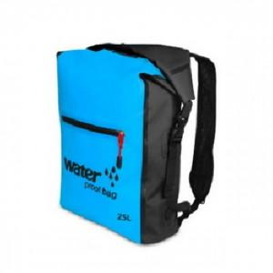

【상세/제작정보】 | 기본수량 미만 인쇄시 비용 추가.

【인쇄/포장옵션】 | 실크 / 포장불가능

【공급단가】 | 수량 | 30~ | 60~ | 100~ | 300~ | 500~
*VAT별도 | 단가 | 20,120원 | 19,800원 | 19,320원 | 18,830원 | 18,510원

【상품 URL】 | http://www.easy1.co.kr/src/goods_detail.php?gdno=26567

